상품제안서
[ELLE] 20와플 스포츠타올 1P | 상품코드: S37002

 |  |  |  |  |  |  | 02-713-8555 | www.synergygift.co.kr
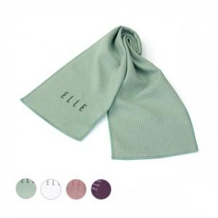

【상세/제작정보】 | <p>※자수인쇄는 사전 별도문의 바랍니다.</p>

【인쇄/포장옵션】 | 자수 / 포장지포장

【공급단가】 | 수량 | 200~ | 500~ | 1,000~ | 3,000~ | 5,000~
*VAT별도 | 카키 | 4,320원 | 4,160원 | 4,000원 | 3,840원 | 3,740원
 | 화이트 | 4,320원 | 4,160원 | 4,000원 | 3,840원 | 3,740원
 | 핑크 | 4,320원 | 4,160원 | 4,000원 | 3,840원 | 3,740원
 | 바이올렛 | 4,320원 | 4,160원 | 4,000원 | 3,840원 | 3,740원

【상품 URL】 | https://www.synergygift.co.kr:443/src/goods_detail.php?gdno=37002

